1. Расчёт
$$l=\sqrt{H^{2}+{D1}^{2} }$$
Начальные данные |  |  | Определение основных характеристик
H | 90 | (км) | Расстояние до объекта l |  | 102.95630141 | (км) | 102956.30141 | (м)
D1 | 50 | (км)
$$ѱ′=1/250$$
D2 | 8 | (км) | Угловой размер ѱ' |  | 0.004 | (рад)
Dmin | 50 | (м) |  |  | 13'45'' | (мин. и сек.)
$$ѱ=Dmin/l$$
L | 270 | (мм) | Угловой размер ѱ |  | 0.00048564293118 | (рад)

$$|Гт|=ѱ′/ѱ$$
$$|Гт|=ѱ′/ѱ$$
D' | 5 | (мм) | Видимое увеличение |Гт| |  | 8.2365041128
^ в методичке в условии задания есть яркость фона, из которой по какому-то ГОСТу выбирается D', а у нас такого нет, поэтому я просто 5 взял (как в методе, просто без расчетов)
 |  |  | Округленное вид. увел. |Гт| |  | 8

$$−Гт=ѱ′/ѱ$$
 |  |  | Вид. увел. с минусом -Гт |  | -8

$$tgω=D2/l$$
 |  |  | tgω |  | 0.077702868989 | (рад)

$$2ω=2tgω$$
 |  |  | Угловое поле в простр. предметов 2ω |  | 8.886237351 | (град) | Внимание! Число слева только в градусах, без минут (как в методичке)!

$$2ω=2tgω$$
 |  |  | Округленное угл. поле 2ω |  | 9 | (град)

$tgω$' $=Гт∗tgω$
 |  |  | Габаритный расчет
 |  |  | 1. Определение углового поля окуляра
 |  |  | tgω' |  | 0.62162295191 | (рад)

$$2ω′=2tgω′$$
 |  |  | Угловое поле окуляра 2ω' |  | 63.73206534 | (град) | Внимание! Число слева только в градусах, без минут (как в методичке)!

$$f^{′}ок=\frac{L}{1−Гт}$$
 |  |  | 2. Определение фокусного расстояния окуляра
 |  |  | Фокусное расстояние окуляра f'ок |  | 30 | (мм)

$$f′об=−Гт∗f′ок$$
 |  |  | 3. Определение фокусного расстояния объектива
 |  |  | Фокусное расстояние объектива f'об |  | 240 | (мм)

$$D=|Гт|∗D′$$
 |  |  | 4. Вычисление диаметра входного зрачка
 |  |  | Диаметр входного зрачка D |  | 40 | (мм)

$$\text{ϴ}=arctg\frac{H}{D1}$$
 |  |  | 5. Габаритный расчет призмы
 |  |  | Угол к горизонту ϴ |  | 1.0636978224 | (рад)
 |  |  |  |  | 60.945395901 | (град) | Внимание! Число слева только в градусах, без минут (как в методичке)!
$$\text{a}=ЧИСЛО∗D_{пр}$$
 |  |  | Число перед Dпр в а призмы |  | 1 |  | Примеры призм для расчета можно найти на втором листе этого файла.

$$\text{c}=ЧИСЛО∗D_{пр}$$
 |  |  | Число перед Dпр в c призмы |  | 2

$$\text{h}=ЧИСЛО∗D_{пр}$$
 |  |  | Число перед Dпр в h призмы |  | 1.094

$$\text{d}=ЧИСЛО∗D_{пр}$$
 |  |  | Число перед Dпр в d призмы |  | 2.646
$${\overline{e}}_{2}=\frac{−{f^{′}}_{ок}^{2}△}{1000}$$
 |  |  | Расстояние от фок. плоск. окуляра до призмы |  | для 1 дптр | -0.9 | (мм)
$${\overline{e}}_{2}$$
 |  |  |  |  | для 10 дптр | -9 | (мм)

 |  |  |  |  | для 20 дптр | -18 | (мм)

$${\overline{e}}_{2}=\frac{−{f^{′}}_{ок}^{2}△}{1000}$$
 |  |  | Расстояние от фок. плоск. окуляра до призмы |  | 14 | -12.6 | (мм) | Здесь надо выбрать число дптр между 10 и 20 (в методичке, например, 14).
$${\overline{e}}_{2}$$
$$e_{2}$$
$$e_{2}={−\overline{e}}_{2}$$
 |  |  |  |  | 12.6 | (мм)

$$h_{1}=\frac{D}{2}$$
 |  |  | h1 |  | 20 | (мм)

$$tgσ_{2}=h_{1}∗Ф_{1}$$
 |  |  | tgσ2 |  | 0.083333333333 |  | Ф1 (оптическая сила компонента 1) - это дробь, в числителе которой 1, а в знаменателе фокусн. расст. объектива.

 |  |  | Коэф. виньетирования kω | kω | 0.5 |  | Хз откуда берем коэф. виньетирования, но в методичке 0,5.

$$m_{1}=\frac{k_{ω}∗D}{2}$$
 |  |  | m1 |  | 10 | (мм)

$$tgω_{2}=tgω_{1}+{m_{1}Ф}_{1}$$
 |  |  | tgω2 |  | -0.036036202322

$${D′}_{2}=2(e_{2}tgω_{2}−{f^{′}}_{об}tgω_{1})$$
 |  |  | Диаметр отверстия на вх. грани призмы D'2 |  |  | 36.389264816 | (мм)

$$s′=\frac{{D′}_{2}}{2tgω_{2}}$$
 |  |  | s' |  | -504.8987195 | (мм)

 |  |  | Показатель преломления ne | ne | 1.5183 |  | Выбираем в зависимости от стекла призмы (в методичке К8).

$${D′}_{1}=\frac{2n_{e}e_{2}tgσ_{2}}{n_{e}−2ktgσ_{2}}$$
 |  |  | D'1 |  | 2.9596491228 | (мм)

$${D′′}_{1}=\frac{2n_{e}s′tgω_{2}}{n_{e}−2ktgω_{2}}$$
 |  |  | D''1 |  | 32.328674632 | (мм)

 |  |  | Наибольшее из расчитанных диаметров D | D'1 или D''1 или D'2 | 36.389264816 | (мм) |  |  | D'1 | D''1 | D'2
 |  |  |  |  |  |  |  |  | 2.9596491228 | 32.328674632 | 36.389264816
 |  |  | На фаску | 3-4 мм | 3.16 | (мм)

$$D_{пр}=D_{наиб}+фаска$$
 |  |  | Dпр |  | 39.549264816 | (мм)

$$\text{a}=ЧИСЛО∗D_{пр}$$
 |  |  | а призмы |  | 39.549264816 | (мм)

$$\text{c}=ЧИСЛО∗D_{пр}$$
 |  |  | c призмы |  | 79.098529632 | (мм)

$$\text{h}=ЧИСЛО∗D_{пр}$$
 |  |  | h призмы |  | 43.266895709 | (мм)

$$\text{d}=ЧИСЛО∗D_{пр}$$
 |  |  | d призмы |  | 104.6473547 | (мм)

$$e_{1}=f_{об}^{′}−e_{2}−\frac{d}{n_{e}}$$
 |  |  | e1 |  | 158.47597003 | (мм)

$$D_{п.д.}=−2f_{об}^{′}tgω_{1}$$
 |  |  | 6. Определение диаметра полевой диафрагмы
 |  |  | Диаметр полевой диафрагмы Dп.д. |  | 37.297377115 | (мм)

$$f_{кат}^{′}$$
 |  |  | 7. Выбор окуляра
 |  |  | Фокусное расстояние по каталогу f'кат |  | 21 | (мм) | Выбираем окуляр, наиболее нам близкий по угловому полю.
$$k_{f′}=\frac{f_{ок}^{′}}{f_{кат}^{′}}$$
 |  |  | Коэф. пересчета kf' |  | 1.4285714286 | (мм)

$$S_{F}^{′}$$
 |  |  | SF |  | -13.004 | (мм) | Рассчитываем данные для выбранного окуляра в Опале.

$$S_{F′}^{′}$$
 |  |  | S'F' |  | 20.122 | (мм)

$$f_{ок}^{′}$$
 |  |  | f'ок |  | 29.926 | (мм)
$$S_{P′}^{′}=\frac{{\left(f_{ок}^{′}\right)}^{2}}{f_{об}^{′}}+S_{F′}^{′}$$
 |  |  | S'P' |  | 23.853522817 | (мм)

$${{обр S}_{P}=−S}_{P′}^{′}$$
 |  |  | SP в обратном ходе |  | -23.853522817 | (мм)

$${обр S}_{F′}^{′}=−S_{F}$$
 |  |  | S'F' в обратном ходе |  | 13.004 | (мм)

$${обр S_{F}=−S}_{F′}^{′}$$
 |  |  | SF в обратном ходе |  | -20.122 | (мм)

$$d_{8}=обр S_{F′}^{′}+e_{2}$$
 |  |  | Толщина воздушного промежутка d8 |  | 25.604 | (мм)

$$∆s′$$
 |  |  | Расчёт требуемых значений аберраций объектива
 |  |  | Прод. сфер. аберр. для края зрачка ∆s' |  | -0.10333 | (мм)

$$∆y_{+m}′$$
 |  |  | Кома верхняя |  | -0.12363 | (мм)

$$∆y_{−m}′$$
 |  |  | Кома нижняя |  | -0.0163 | (мм)

$$∆y_{к}^{′}=k_{ω} (∆y_{+m}′+∆y_{−m}′)$$
 |  |  | (общая) Мерид. кома для края поля и края зрачка ∆yк' |  | -0.069965 | (мм)

$$∆s_{λ1,λ2}′$$
 |  |  | Хром. аберрация положения ∆sλ1,λ2' |  | 0.30275 | (мм)

$$−∆s′$$
 |  |  | Требуемая прод. сфер. аберр. ∆s' |  | 0.10333 | (мм)

$$∆y_{к}^{′}$$
 |  |  | Требуемая кома ∆yк' |  | -0.069965 | (мм)

$$−∆s_{λ1,λ2}′$$
 |  |  | Требуемая хром. аберр. аоложения ∆sλ1,λ2' |  | -0.30275 | (мм)

 |  |  | Синтез двухлинзового склеенного объектива
 |  |  | m | m | 20 | (мм) | Мб я слепой, но я не нашел конкретной формулы для расчета m. Вроде как это половина входного зрачка. Еще его можно найти в опале.

$$P=−\frac{2∆s_{об}^{′}f′}{m^{2}}$$
 |  |  | Осн. параметр сфер. аберрации P |  | -0.123996

$$W=−\frac{2f^{′}∆y_{к}′}{3m_{1}^{2}tgω_{1}}$$
 |  |  | Осн. параметр комы W |  | -1.4406675256

$$C=\frac{∆s_{λ1,λ2}^{′}}{f′}$$
 |  |  | Осн. хромат. параметр C |  | -0.0012614583333

$$P_{0}=\frac{P−0,84{\left(W−0,08\right)}^{2}}{1−0,022(W−0,08)+0,002{\left(W−0,08\right)}^{2}}$$
$$P_{0}=\frac{P−0,84{\left(W−0,21\right)}^{2}}{1−0,025(W−0,21)+0,002{\left(W−0,21\right)}^{2}}$$
 |  |  | Параметр P0 ("крон впереди") |  |  |  | -1.9906345113 | Нам нужен параметр, где ячейка зелёная!
 |  |  |  |  |  |  |  |  |  |  |  |  | -1.4406675256 | 0.1
 |  |  | Параметр P0 ("флинт впереди") |  |  |  | -2.3050632044 |  |  |  |  |  | 0.1
 |  |  |  |  |  |  |  |  |  |  |  |  | 0.2
 |  |  | C0 | C0 | -0.002 |  |  |  |  |  |  | -0.006
 |  |  |  |  |  |  |  |  |  |  |  | -0.004
 |  |  | C1 | C1 | 0 |  |  |  |  |  |  | -0.002
 |  |  |  |  |  |  |  |  |  |  |  | 0 | -0.002
 |  |  | C2 | C2 | 0.002 |  |  |  |  |  |  | 0.002
 |  |  |  |  |  |  |  |  |  |  |  | 0.004
$$u=\frac{C−C_{0}}{C_{1}−C_{0}}$$
 |  |  | Вспомогательный параметр u |  | 0.36927083333 |  |  |  |  |  |  | 0.006

 |  |  | P0, таб для C0 | P0, таб для C0 | -1.607 |  | Порядок действий такой, как я понимаю: выбираем комбинацию стекол в табличке, берем значения P0,таб для наших C0, C1, C2, вставляем сюда.

 |  |  | P0, таб для C1 | P0, таб для C1 | -2.572

 |  |  | P0, таб для C2 | P0, таб для C2 | -3.7

 |  |  | ΔP00 | ΔP00 | -0.965

 |  |  | ΔP01 | ΔP01 | -1.128

 |  |  | P0, таб | P0, таб | -1.9443641985 |  | Основной критерий выбора проверки - близость этого значения к расчитанному ранее. Подробнее на стр. 21 методички.

 |  |  | Q0 | Q0 | -5.173 |  | Выбираем значения из таблицы.

 |  |  | W0 | W0 | 0.01

 |  |  | φ0 | φ0 | 2.446

 |  |  | π0 | π0 | 0.715

 |  |  | P0 | P0 | -1.934

 |  |  | Значение инварианта Аббе Q на поверхн. склейки | Q | -4.3271297227 |  | Должны быть близки по значению.

 |  |  | Проверочное значение инв. Аббе Q на поверхн. склейки | Q | -4.3099486613

 |  |  | n2 | n2 | 1.5857 |  | Берём значения из таблицы.

 |  |  | n3 | n3 | 1.7462

 |  |  | v2 | v2 | 46.154

 |  |  | v3 | v3 | 27.948

 |  |  | nF' - nC' 1 | nF' - nC' 1 | 0.01271

 |  |  | nF' - nC' 2 | nF' - nC' 2 | 0.02669

 |  |  | α1 | α1 | 0 |  | Всегда 0 по условиям нормировки.

$$α_{2}=\left(1−\frac{1}{n_{2}}\right)Q+φ_{0}$$
 |  |  | α2 |  | 0.85406146753

$$α_{2}=\left(1−\frac{1}{n_{3}}\right)Q+φ_{0}$$
 |  |  | α3 |  | 0.60423863756

 |  |  | α4 | α4 | 1 |  | Всегда 1 по условиям нормировки.

$${r0}_{k}=\frac{δn_{k}}{δ(n_{k}α_{k})}f_{об}^{′}$$
 |  |  | r01 |  | 103.79497083 | (мм)

$${r0}_{k}=\frac{δn_{k}}{δ(n_{k}α_{k})}f_{об}^{′}$$
 |  |  | r02 |  | -128.75891111 | (мм)

$${r0}_{k}=\frac{δn_{k}}{δ(n_{k}α_{k})}f_{об}^{′}$$
 |  |  | r03 |  | 3248.9676632 | (мм)

$$ρ_{1}=Q+\frac{φ_{0}}{1−μ_{2}}$$
 |  |  | ρ1 |  | 2.3122507582

$$ρ_{2}=Q+φ_{0}$$
 |  |  | ρ2 |  | -1.8639486613

$$ρ_{1}=Q+\frac{φ_{0}−μ_{3}}{1−μ_{3}}$$
 |  |  | ρ3 |  | 0.073869617945
$${r0}_{k}=\frac{f_{об}^{′}}{ρ_{k}}$$
 |  |  | Проверочное r01 |  | 103.79497083 | (мм) | Должны быть близки к расчитанным.
$${r0}_{k}=\frac{f_{об}^{′}}{ρ_{k}}$$
 |  |  | Проверочное r02 |  | -128.75891111 | (мм)
$${r0}_{k}=\frac{f_{об}^{′}}{ρ_{k}}$$
 |  |  | Проверочное r03 |  | 3248.9676632 | (мм)

 |  |  | Толщина линзы по краю d0 | d0 | 2 | (мм) | Смотрим по табличке на с.24. Я бы автоматизировал но ЕСЛИ в экселе это пиздец.
$$d_{1}=0,75∗\frac{D^{2}}{f_{ок}^{′}}+d_{0}$$
 |  |  | Толщина положительной линзы d1 |  | 7 | (мм)

 |  |  | Мин. и макс. толщина отрицательной линзы d2 | d2 | если 0,08*D | 3.2 | (мм) | Выбираем число между этими двумя значениями.

 |  |  |  |  | если 0,15*D | 6 | (мм)

 |  |  | Толщина отрицательной линзы d2 | d2 | 4 | (мм)

$$h_{1}=f_{об}^{′}$$
 |  |  | h1 |  | 240 | (мм)

$$h_{2}=h_{1}−α_{2}d_{1}$$
 |  |  | h2 |  | 234.02156973 | (мм)

$$h_{3}=h_{2}−α_{3}d_{2}$$
 |  |  | h3 |  | 231.60461518 | (мм)

$$r_{k}=r0_{k}\frac{h_{k}}{{f′}_{об}}$$
 |  |  | r1 |  | 103.79497083 | (мм)

$$r_{k}=r0_{k}\frac{h_{k}}{{f′}_{об}}$$
 |  |  | r2 |  | -125.55151039 | (мм)

$$r_{k}=r0_{k}\frac{h_{k}}{{f′}_{об}}$$
 |  |  | r3 |  | 3135.3162724 | (мм)

 |  |  | Округлённое r1 | r1 |  | (мм) | Округленные значения в соотв. с ГОСТ 1807-75 (с.25 в методе).

 |  |  | Округлённое r2 | r2 |  | (мм)

 |  |  | Округлённое r3 | r3 |  | (мм)

 |  |  | Оценка качества изображ. опт. системы призм. монокуляра
 |  |  | S'F',об | S'F',об | 231.208 | (мм) | Из Опала, как я понимаю.

 |  |  | d | d | 105.84 | (мм)

 |  |  | n | n | 1.5183

$$d_{3}=S_{F^{′},об}^{′}−\frac{d}{n}−e_{2}$$
 |  |  | Расстояние d3 |  | 148.89845643 | (мм)

2. Примеры призм
АКР-60 (из методички) |  |  | АКР-45

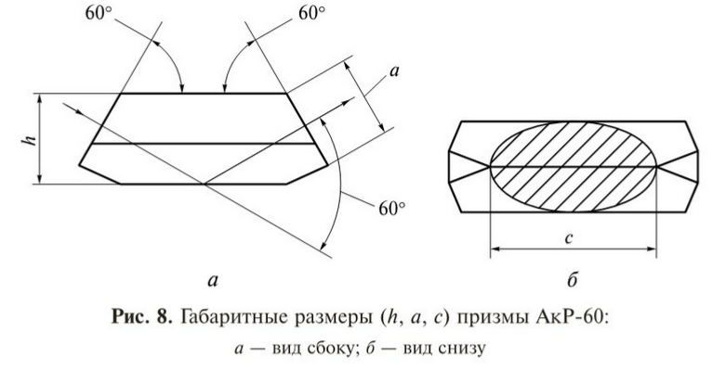
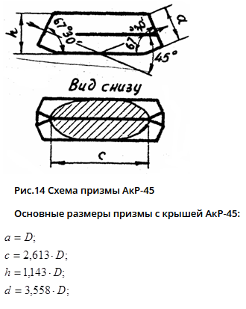

 |  | 1 |  | 1

 |  | 2 |  | 2.613

 |  | 1.094 |  | 1.143

 |  | 2.646 |  | 3.558

АКР-90
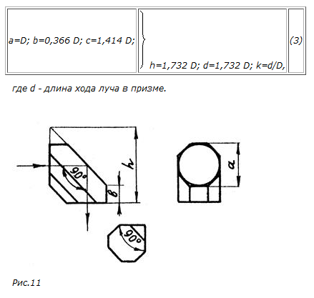

 | 1

 | 1.414

 | 1.732

 | 1.732

